02_画面イメージ
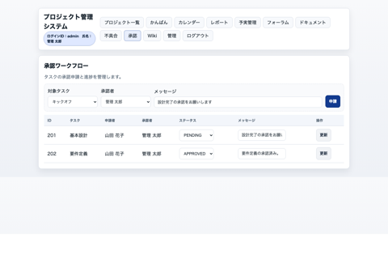
画面イメージ（参考）
画面 | 画像ファイル | 備考
SCR-ADMIN | docs/manual_assets/screens/admin_users.png | ユーザー管理
SCR-CALENDAR | docs/manual_assets/screens/calendar.png | カレンダー
SCR-DOCS | docs/manual_assets/screens/docs.png | ドキュメント
SCR-FINANCE | docs/manual_assets/screens/finance.png | 予実管理
SCR-FORUM | docs/manual_assets/screens/forum.png | フォーラム
SCR-ISSUES | docs/manual_assets/screens/issues.png | 不具合管理
SCR-KANBAN | docs/manual_assets/screens/kanban.png | かんばん
SCR-LOGIN | docs/manual_assets/screens/login.png | ログイン
SCR-PROJECT | docs/manual_assets/screens/project_plan.png | 計画編集
SCR-PROJECTS | docs/manual_assets/screens/projects.png | プロジェクト一覧
SCR-REPORTS | docs/manual_assets/screens/reports.png | レポート
SCR-WIKI | docs/manual_assets/screens/wiki.png | Wiki
SCR-WORKFLOW | docs/manual_assets/screens/workflow.png | 承認ワークフロー

画面イメージ（サムネイル）

SCR-ADMIN ユーザー管理 |  |  | SCR-CALENDAR カレンダー
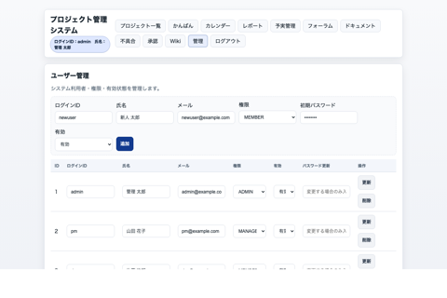 |  |  | 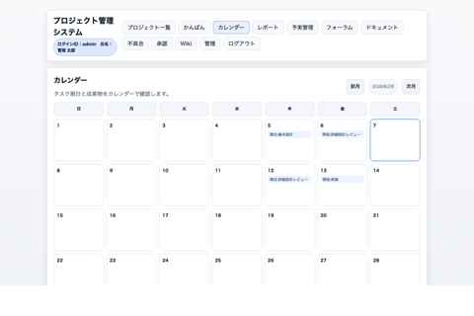

SCR-DOCS ドキュメント |  |  | SCR-FINANCE 予実管理
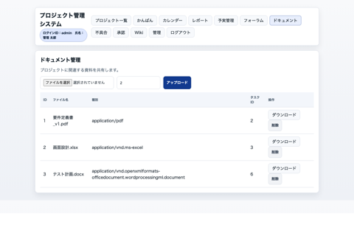 |  |  | 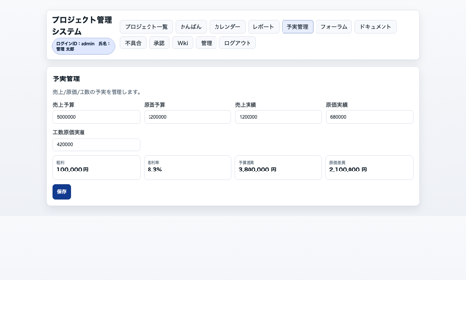

SCR-FORUM フォーラム |  |  | SCR-ISSUES 不具合管理
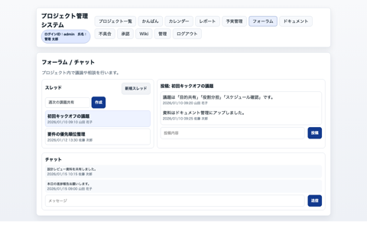 |  |  | 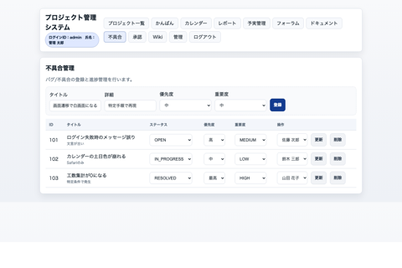

SCR-KANBAN かんばん |  |  | SCR-LOGIN ログイン
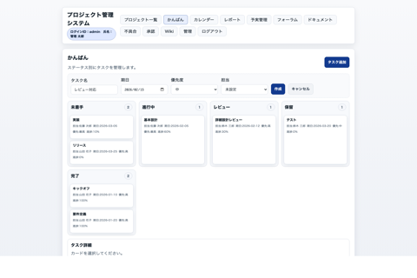 |  |  | 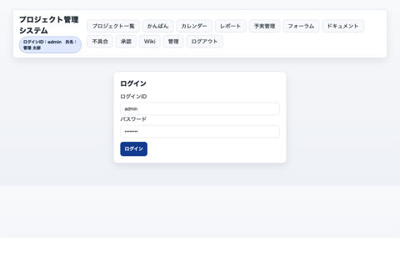

SCR-PROJECT 計画編集 |  |  | SCR-PROJECTS プロジェクト一覧
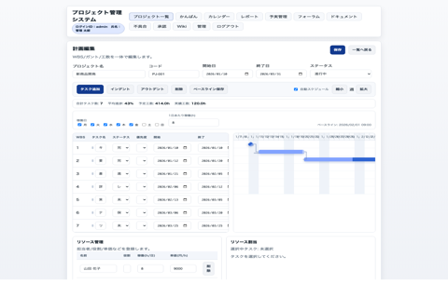 |  |  | 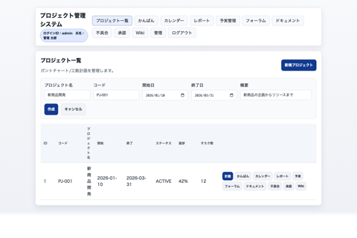

SCR-REPORTS レポート |  |  | SCR-WIKI Wiki
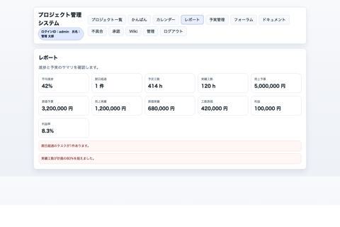 |  |  | 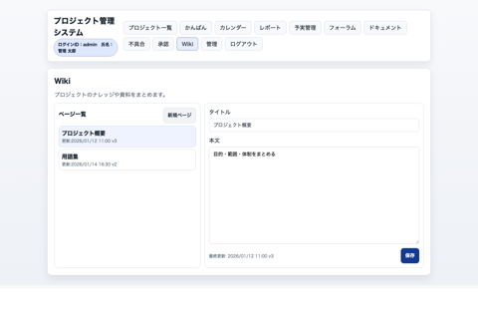

SCR-WORKFLOW 承認ワークフロー

03_画面遷移図
画面遷移図
上：図（画像）／下：PlantUMLソース（テキスト）
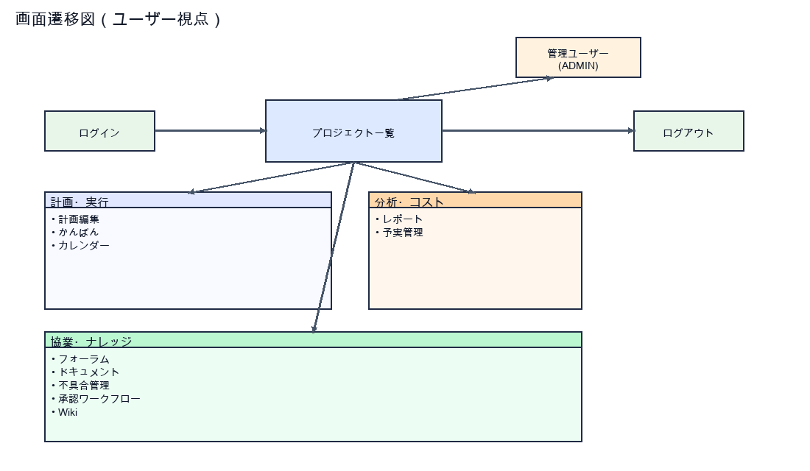
@startuml [*] --> Login Login --> Projects : 認証成功 Projects --> ProjectPlan : 計画編集 Projects --> Kanban Projects --> Calendar Projects --> Reports Projects --> Finance Projects --> Forum Projects --> Docs Projects --> Issues Projects --> Workflow Projects --> Wiki ProjectPlan --> Projects : 一覧へ戻る Kanban --> Projects Calendar --> Projects Reports --> Projects Finance --> Projects Forum --> Projects Docs --> Projects Issues --> Projects Workflow --> Projects Wiki --> Projects Projects --> AdminUsers : ADMINのみ AdminUsers --> Projects Projects --> Logout Logout --> Login @enduml

12_クラス図
クラス図（UML）
上：図（画像）／下：PlantUMLソース（テキスト）
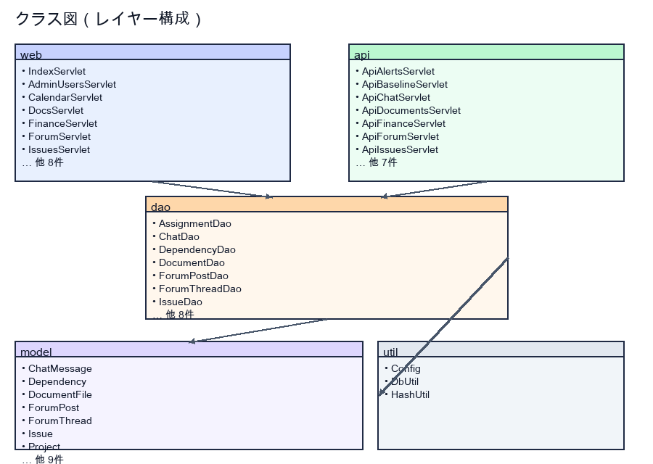
@startuml package web { class AccessControl class AuthFilter class EncodingFilter class WebUtil class SessionKeys class LoginServlet class LogoutServlet class IndexServlet class ProjectsServlet class ProjectServlet class KanbanServlet class CalendarServlet class ReportsServlet class FinanceServlet class ForumServlet class DocsServlet class IssuesServlet class WorkflowServlet class WikiServlet class AdminUsersServlet } package api { class ApiProjectsServlet class ApiPlanServlet class ApiBaselineServlet class ApiTasksServlet class ApiFinanceServlet class ApiReportsServlet class ApiAlertsServlet class ApiForumServlet class ApiChatServlet class ApiDocumentsServlet class ApiIssuesServlet class ApiWorkflowServlet class ApiWikiServlet class ApiUsersServlet } package dao { class ProjectDao class ProjectMemberDao class TaskDao class ResourceDao class DependencyDao class AssignmentDao class UserDao class ProjectFinanceDao class IssueDao class DocumentDao class ForumThreadDao class ForumPostDao class ChatDao class WorkflowDao class WikiDao } package model { class Project class Task class Resource class Dependency class TaskAssignment class User class ProjectFinance class Issue class DocumentFile class ForumThread class ForumPost class ChatMessage class WorkflowRequest class WikiPage class ProjectMember class Team } package util { class Config class DbUtil class HashUtil } web --> dao api --> dao dao --> util.DbUtil dao --> model @enduml

